界面&功能
界面相关 |  | 功能规则

 | 功能入口
 | 主界面点击功能按钮打开
 | 天赋之体主界面
1

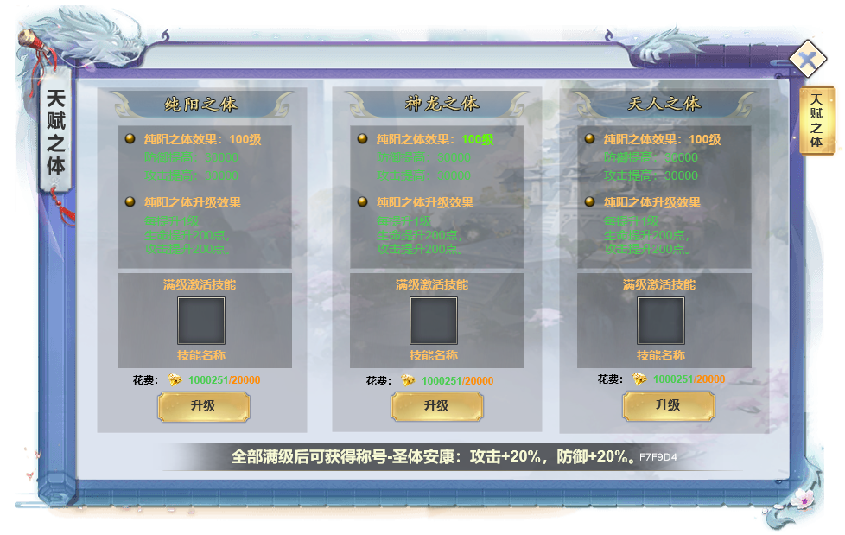
2
 |  | 1 | 天赋之体界面
 |  | 2 | 选项
 |  |  | ▶ | 玩家用到道具后可对圣体进行升级，升级后可以激活技能。
 |  |  | ▶ | 满级后，提升按钮隐藏，界面增加文字：已激活。
 |  |  | ▶ | 显示当前等级，消耗，提升按钮。
 |  |  | ▶ | 材料不足时提示。
 |  | 3 | 三个天赋全部满级后，可激活称号。

3

